Planilla Compras unificada
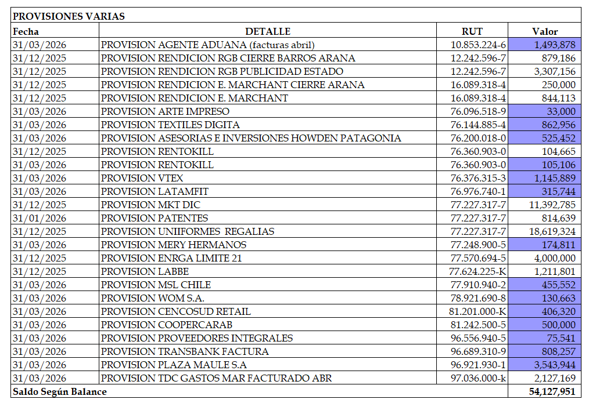
Nro | Tipo Doc | Tipo Compra | RUT Proveedor | Razon Social | Folio | Fecha Docto | Monto Exento | Monto Neto | Monto IVA Recuperable | Monto Total | Glosa documento/descripcion gasto o servicio | Numero cta Magnus | Nombre Cuenta | Centro Costo | REFERENCIA | OBSERVACION
113 | 33 | Del Giro | 762124920 | Falabella.com SpA | 449804 | 2026-04-21 | 0 | 5563022 | 1056974 | 6619996 | ENVIO: FALABELLA DIRECTO (FALABELLA FLEX;ENVIO: COFINANCIAMIENTO LOGISTICO;PROMOCIONES DE ENVIO F.COM;ENVIO: A CARGO DEL CLIENTE;CANCELACIONES;COMISIONES;LOGISTICA INVERSA (DEVOLUCIONES) | 3102105 | FLETES - CANAL DIGITAL | 404 |  | OK
125 | 61 | Del Giro | 762124920 | Falabella.com SpA | 404804 | 2026-04-21 | 0 | 1748412 | 332198 | 2080610 | ENVIO: FALABELLA DIRECTO (FALABELLA FLEX;COMISIONES;PROMOCIONES PRODUCTO;PROMOCIONES DE ENVIO F.COM | 3102105 | FLETES - CANAL DIGITAL | 404 | 449804 | OK

